4c8e971bb47128d619f16f570794563
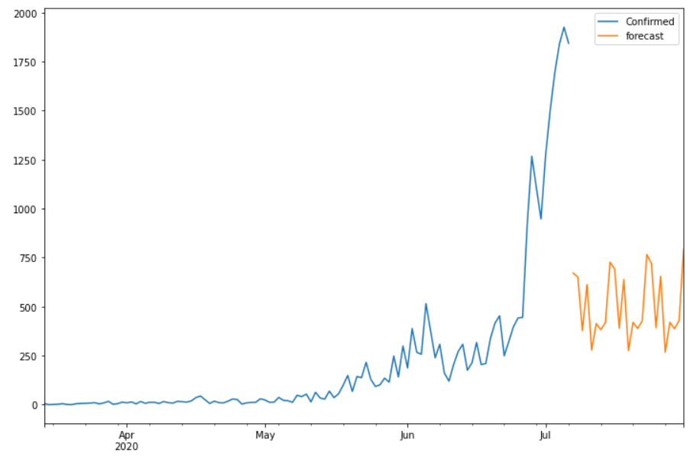
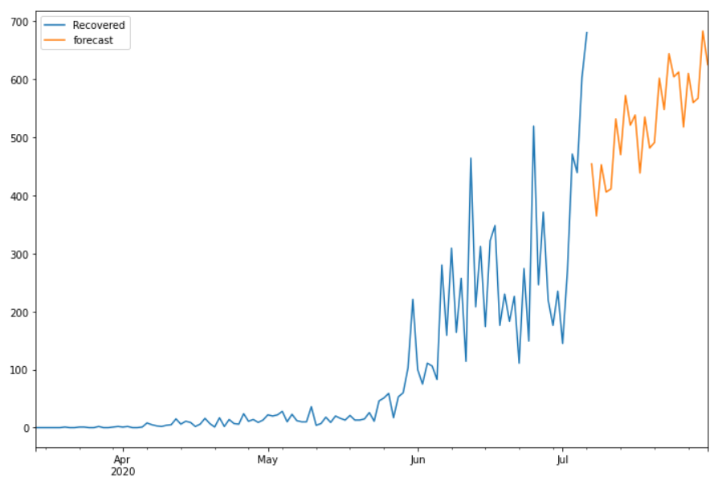
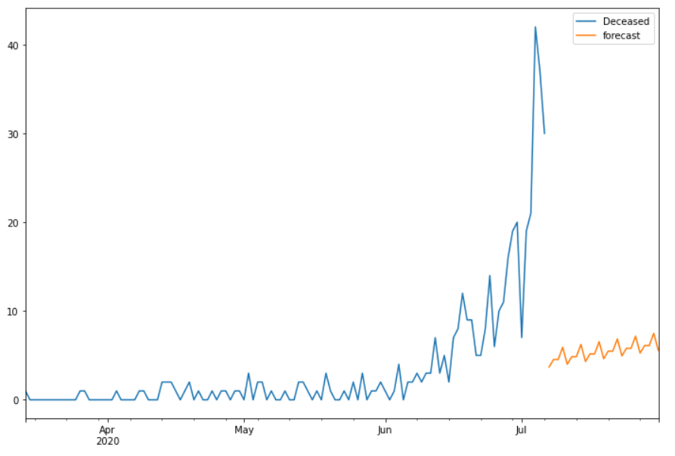
Date | Future_Predicted_Confirmed | Future_Predicted_Recovered | Future_Predicted_Deceased
2020-07-07 | 671.08097131 | 454.12922447 | 3.6836433711
2020-07-08 | 651.04836106 | 364.38267531 | 4.5456559042
2020-07-09 | 377.51409883 | 452.74528074 | 4.5356171909
2020-07-10 | 612.18170264 | 405.69572544 | 5.9134164218
2020-07-11 | 278.70806314 | 410.95560026 | 3.998382001
2020-07-12 | 413.41484339 | 531.51815739 | 4.8604116319
2020-07-13 | 381.91777217 | 469.95051829 | 4.8503741535
2020-07-14 | 419.05478416 | 572.03497728 | 6.2281027868
2020-07-15 | 726.65403025 | 520.74194956 | 4.313039718
2020-07-16 | 691.83743824 | 538.23556293 | 5.1750647804
2020-07-17 | 389.63816237 | 438.34753966 | 5.1650269721
2020-07-18 | 638.42184328 | 534.74567565 | 6.5427744687
2020-07-19 | 275.93213704 | 481.35603501 | 4.6277190545
2020-07-20 | 419.90826993 | 490.97417562 | 5.4897453376
2020-07-21 | 388.31270985 | 601.76288009 | 5.4797076174
2020-07-22 | 426.95424678 | 547.76797421 | 6.8574500739
2020-07-23 | 765.73580058 | 643.7832239 | 4.9423926144
2020-07-24 | 719.5530931 | 603.84984132 | 5.8044185713
2020-07-25 | 392.79262145 | 612.20992693 | 5.7943808276
2020-07-26 | 654.79993515 | 517.57660477 | 7.1721246308
2020-07-27 | 267.00015127 | 609.81122403 | 5.2570677177
2020-07-28 | 419.74239828 | 559.70661709 | 6.1190937618
2020-07-29 | 387.58980921 | 567.06657146 | 6.1090560244
2020-07-30 | 428.05062637 | 682.91934871 | 7.4867994677
2020-07-31 | 793.96706915 | 625.00082624 | 5.5717424087

